1.IDENTIFICACION
INFORMACIÓN GENERAL |  | INFORMACIÓN DEL ESTUDIO RESPECTIVO
 |  | NODO NÚMERO |  |  |  |  | 75264
 |  | INFORME NÚMERO |  |  |  |  | 1462
CONTRATISTA | UNIÓN TEMPORAL MOVILIDAD 2014 | ORDEN DE TRABAJO No. |  |  |  |  | PROGRAMACION BASICA
 |  | FECHA DE LA ORDEN DE TRABAJO |  |  |  |  | -
 |  | FECHA DE LA TOMA DE INFORMACIÓN |  |  |  |  | 230814
 |  | DÌA DE LA SEMANA
OBJETO DEL CONTRATO | REALIZAR LA TOMA DE INFORMACIÓN DE CAMPO, COMO INSUMO DEL PROGRAMA DE MONITOREO, SEGUIMIENTO Y PLANEACIÓN DEL TRÁNSITO Y EL TRANSPORTE DE BOGOTA D.C | TIPO DE ESTUDIO |  |  |  |  | VOLÚMENES POR TIPO DE VEHÍCULO DISCRIMINANDO CAMIONES
 |  | NOMBRE DEL ARCHIVO |  |  |  |  | 75264_AK_30_X_AC_53_140823_VOL.xlsx
 |  | CÓDIGO DEL ESTUDIO |  |  |  |  | VOL
 |  | LUGAR DE LA TOMA DE INFORMACIÓN
NÚMERO DE CONTRATO | 2072-2013 | COORDENADA X |  |  |  |  | LONGITUD
 |  | COORDENADA Y |  |  |  |  | LATITUD

FECHA DE INICIO DEL CONTRATO | 22-01-2014 | PROFESIONALES RESPONSABLES
 |  | CONSULTOR (DIRECTOR) |  |  |  |  | ING. MSC. SANDRA LUCIA NAVAS TEQUIA
 |  | CONSULTOR (COORDINADOR GENERAL) |  |  |  |  | ING. MSC. LUIS FERNANDO RUBIANO BARRERO
INTERVENTORÍA | UNIVERSIDAD NACIONAL DE COLOMBIA | CONSULTOR (EXPERTO EN TRÁNSITO Y TRANSPORTE) |  |  |  |  | ING. ESP. DIANA PAOLA PARADA
 |  | CONSULTOR (ING ANÀLISIS) |  |  |  |  | ING. IRINA ROCÍO GUTIÉRREZ
 |  | INTERVENTORÍA (DIRECTOR) |  |  |  |  | ING. MSC. ARTURO ZARATE
 |  | INTERVENTORÍA (ESPECIALISTA) |  |  |  |  | ING. MSC. WILLIAM CASTRO
 |  | INTERVENTORÍA (RESIDENTE) |  |  |  |  | ING. JOSÉ EDWIN TORRES
OBJETO DEL CONTRATO | INTERVENTORÍA TÉCNICA, ADMINISTRATIVA Y FINANCIERA PARA LA TOMA DE INFORMACIÓN DE CAMPO COMO INSUMO DEL PROGRAMA DE MONITOREO, SEGUIMIENTO Y PLANEACIÓN DEL TRÁNSITO Y TRANSPORTE DE BOGOTÁ D.C. | SUPERVISOR SECRETARIA MOVILIDAD |  |  |  |  | ING. FABIAN GONZALEZ

 |  | VERSIONES DEL ESTUDIO
 |  | NÚMERO |  | FECHA | OBSERVACIONES
NÚMERO DE CONTRATO | 2072-2013 | Versión 0 |  | 28/08/14
 |  | Versión 1
 |  | Versión 2
FECHA DE INICIO DEL CONTRATO | 21-01-2014 | Versión 3

 |  | DESCRIPCIÓN DE LA TOMA DE INFORMACIÓN
 |  | TIPO DE VEHÍCULO | FACTOR DE EQUIVALENCIA | MOVIMIENTOS AFORADOS |  |  | No. DE PERÍODOS | HORA
ESQUEMA |  |  |  | ACCESO | LENTA | RÁPIDA | HORARIO DEL PERÍODO No. 1 | 22:00-06:00
 |  | L | 1 | NORTE | 1 | 1B | HORARIO DEL PERÍODO No. 2 | 06:00-14:00
 |  | C | 2 | SUR | 2 | 2B | HORARIO DEL PERÍODO No. 3 | 14:00-22:00
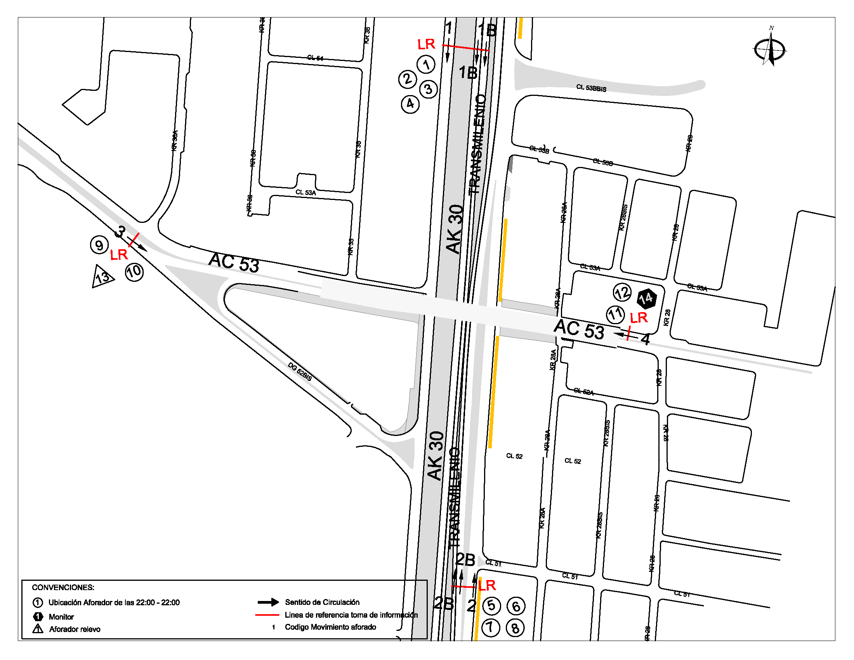
 |  |  |  | OCCIDENTE | 3 |  | No. DE HORAS TOMADAS | 24
 |  | BT | 2 | ORIENTE | 4 |  | HORARIO DE LA TOMA DE INFORMACIÓN | 22:00-22:00
 |  | B | 2 |  |  |  | No. DE EQUIPOS UTILIZADOS | 14
 |  |  |  | OBSERVACIONES DE LA TOMA DE INFORMACIÒN
 |  | AL | 2 | OBSERVACION |  |  |  |  | ACCESO
 |  | AT | 2.5 | SE PRESENTA CONGESTIÓN VEHCICULAR DURANTE EL PERIODO DE LAS 13:00 A 17:00 HORAS EN LA CALZADA RAPIDA. |  |  |  |  | NORTE
 |  | BA | 2.5 | EN EL PERIODO DE LAS 11:30 A 16:15 NO TRANSITA EL VEHÍCULO TIPO BIARTICULADO. |  |  |  |  | NORTE
 |  | ESP | 2 | DURANTE LA TOMA DE INFORMACIÓN SE PRESENTA CONGESTIÓN VEHICULAR EN LOS PERIODOS DE LAS 08:00, 13:30-14:00 Y 17:00-17:15 HORAS EN LA CALZADA LENTA. |  |  |  |  | SUR
 |  | INT | 2
 |  | C2P | 2.5
 |  | C2G | 2.5
 |  | C3 | 2.5
 |  | C4 | 2.5
 |  | C5 | 2.5
 |  | C6 | 2.5
 |  | >C6 | 2.5
 |  | M | 0.5
 |  | BIC | 0.3

 |  | ANALISIS PUNTUAL
 |  | LA INTERSECCIÓN DE LA AVENIDA CARRERA 30 (AVENIDA NORTE QUITO SUR) CON AVENIDA CALLE 53 (AVENIDA PABLO VI) SE ENCUENTRA UBICADA EN EL SECTOR CENTRO DE LA CIUDAD EN LA LOCALIDAD DE TEUSAQUILLO. LA AVENIDA CARRERA 30 CUENTA CON TRES CALZADAS POR SENTIDO, DOS CALZADAS COMPUESTAS POR DOS Y TRES CARRILES RESPECTIVAMENTE PARA LA CIRCULACIÓN DE TRÁFICO MIXTO Y UNA CALZADA EXCLUSIVA PARA TRANSPORTE MASIVO CON SU RESPECTIVO SEPARADOR CENTRAL Y PERMITE LA CIRCULACIÓN EN SENTIDO NORTE-SUR Y SUR-NORTE. MIENTRAS LA AVENIDA CALLE 53 PRESENTA UNA CALZADA POR SENTIDO, CADA UNA CON DOS CARRILES PARA LA CIRCULACIÓN DE TRÁFICO MIXTO EN SENTIDO OCCIDENTE-ORIENTE Y ORIENTE-OCCIDENTE, EL PASO DE ESTA VÍA POR LA INTERSECCIÓN ES SOBRE NIVEL. EL VOLUMEN TOTAL AFORADO DURANTE EL DÍA FUE DE 293.613 VEHÍCULOS MIXTOS, DISTRIBUIDOS DE LA SIGUIENTE MANERA: EL 76,3% CORRESPONDEN A VEHÍCULOS LIVIANOS, EL 15,6% A MOTOS, EL 4,2% TRANSPORTE PÚBLICO COLECTIVO (COLECTIVOS, BUSETA / BUSETON, BUSES) Y EL 3,3% A VEHÍCULOS DE CARGA. LOS PERÍODOS DE MÁXIMA DEMANDA SE PRESENTAN ENTRE LAS 07:30 Y LAS 08:30 HORAS, Y ENTRE LAS 12:30-13:30 HORAS. LA HORA PICO TOTAL DE LA INTERSECCIÓN SE REGISTRA ENTRE LAS 07:30 Y LAS 08:30 HORAS, PERIODO EN EL QUE SE MOVILIZA UN TOTAL DE 18.794 VEHÍCULOS MIXTOS, DE LOS CUALES EL 70,6% CORRESPONDE A VEHÍCULOS LIVIANOS, EL 20,3% A MOTOS, EL 4,7% A TRANSPORTE PÚBLICO COLECTIVO Y MASIVO, EL 3,7% A CAMIONES Y POR ULTIMO LAS BICICLETAS CON UNA PARTICIPACIÓN DEL 0,7%.

 |  | REGISTRO FOTOGRÁFICO
 |  | 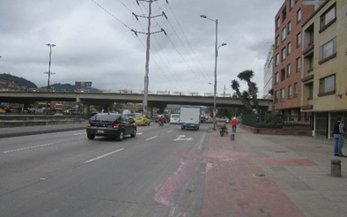 |  |  |  |  | 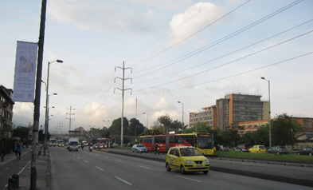

 |  | ACCESO NORTE |  |  |  |  | ACCESO SUR

 |  | 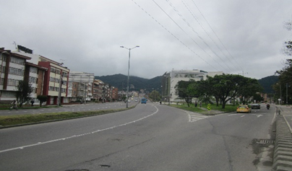 |  |  |  |  | 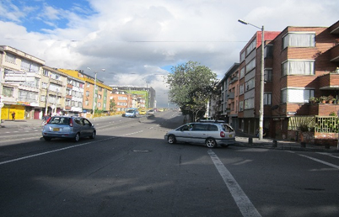

 |  | ACCESO OCCIDENTE |  |  |  |  | ACCESO ORIENTE

